Benchmarking
Disclaimer!
Die Angaben im FSG Magazin kommen von den Teams und nicht von der FSG. Besonders Tolle Werte sind daher mit Vorsicht zu genießen.
Teamdaten |  |  |  |  |  |  |  |  |  |  |  |  |  | Errechnete Parameter
Teamname | Jahr | FSG Platzierung | Endurance geschafft | Top team | Weight |  |  |  |  | Kapazität | TS-Volt | Zellchemie | Leistung | P2W | Cap2W | Cap2P
 |  |  |  | Teams mit beachtend mehr Budget | Front | Rear | Total | wo D | Distri |  |  |  |  |  |  | Limit 80kW
 |  |  |  |  | [Kg] | [Kg] | [Kg] | [Kg] | [Kg] | [kWh] | [V] |  | [Kw] | [kW/Kg] | [kWh/Kg] | (kWh/kW)
RWTH Aachen | 2019 | 4 | 1 | 1 | 102 | 129 | 231 | 163 | 0.44 | 7.02 | 600 | LiCoO2 | 128 | 0.35 | 0.030 | 0.088
TU Berlin | 2019 | 28 | 0 | 0 | 109 | 135 | 244 | 176 | 0.45 | 6.526 | 588 | LiNiCoMnO2 | 72 | 0.30 | 0.027 | 0.091
TU Braunschweig | 2019 | 33 | 0 | 0 | 135 | 135 | 270 | 202 | 0.50 | 7 | 600 | LiCoO2 | 70 | 0.26 | 0.026 | 0.100
Technische Universität Chemnitz | 2019 | 32 | 0 | 0 | 122 | 148 | 270 | 202 | 0.45 | 7.24 | 452 | LiNiCoAlO2 | 75 | 0.28 | 0.027 | 0.097
OTH | 2019 | 26 | 0 | 0 | 126 | 137 | 263 | 195 | 0.48 | 7.98 | 600 | LiPo | 141.2 | 0.30 | 0.030 | 0.100
BAYREUTH | 2019 | 16 | 0 | 0 | 137 | 148 | 285 | 217 | 0.48 | 6.84 | 588 | LiCoO2 | 140 | 0.28 | 0.024 | 0.085
DARMSTADT | 2019 | 15 | 0 | 0 | 139 | 139 | 278 | 210 | 0.50 | 5.8 | 443 | LiCoO2 | 208 | 0.29 | 0.021 | 0.073
DRESDEN | 2019 | 11 | 0 | 0 | 114 | 122 | 236 | 168 | 0.48 | 6.8 | 588 | Lithium-ion Polymer | 140 | 0.34 | 0.029 | 0.085
EINDHOVEN | 2019 | 5 | 1 | 1 | 123 | 145 | 268 | 200 | 0.46 | 7 | 400 | LiCoO2 | 120 | 0.30 | 0.026 | 0.088
TU Bergakademie Freiberg | 2019 | 3 | 1 | 0 | 130 | 135 | 265 | 197 | 0.49 | 6.88 | 395 | LiCoO2, pouch cells | 101.4 | 0.30 | 0.026 | 0.086
GÖTTINGEN | 2019 | 21 | 0 | 0 | 128 | 130 | 258 | 190 | 0.50 | 7.62 | 454 | LiPo - Cobalt Oxide | 80 | 0.31 | 0.030 | 0.095
HELSINKI | 2019 | 18 | 0 | 0 | 122 | 147 | 269 | 201 | 0.45 | 7.03 | 598 | Lithium Polymer | 74 | 0.28 | 0.026 | 0.095
JINZHOU | 2019 | 35 | 1 | 0 | 152 | 168 | 320 | 252 | 0.48 | 7.28 | 504 | LiCoO2 | 160 | 0.25 | 0.023 | 0.091
KARLSRUHE | 2019 | 2 | 1 | 1 | 119 | 118 | 237 | 169 | 0.50 | 7.34 | 600 | LiPo | 106.8 | 0.34 | 0.031 | 0.092
KASSEL | 2019 | 27 | 0 | 0 | 130 | 153 | 283 | 215 | 0.46 | 12.096 | 600 | Li(NiCoMn)O2 | 164 | 0.28 | 0.043 | 0.151
Kiel | 2019 | 29 | 0 | 0 | 127 | 127 | 254 | 186 | 0.50 | 6.5 | 600 | LiCoO2 | 141.6 | 0.31 | 0.026 | 0.08125
 |  |  |  | Gesamtdurchschnitte | 126 | 139 | 264 | 196 |  | 7.3095 | 538.125 |  | 120.125 | 0.30 | 0.028 | 0.094
Baltic Racing (Ziel) | 2021 |  |  |  | 135 | 170 | 305 | 237 |  | 7.5 | 570 |  | 80 | 0.26 | 0.025 | 0.094

Zellvergleich Detailiert
Kapazität über Entladestrom
Testdaten von dampfakkus.de/ und lygte-info.dk/
Kapazität über entladestrom
 | 0.2A | 7.0A | 15.0A | 20.0A | 30.0A
LG INR18650HG2 | 10.5 | 9.5 | 8.9 | 8.3 | 6.6
Samsung 25R | 9.2 | 8 | 7.3 | 6.9 | 5.5
Sony VTC5A | 9.2 | 8.6 | 8.2 | 7.8 | 7.3
Sony VTC6 | 11.1 | 10.2 | 9.6 | 8.9 | 7.2
Apexium INR18650 | 9.5 | 8.8 | 8.7 | 8.5 | 8
Vapcell INR18650 | 9.8 | 9 | 8.5 | 8.2 | 7.7
Enercig 18650 3000mAh (Green) 2016 | 11.1 | 10.2 | 9.5 | 9.1 | 7.5
Molicel INR18650-P26A | 9.7 | 8.9 | 8.9 | 8.6 | 8
Samsung INR21700-30T | 11.3 | 10.8 | 10.5 | 10.3 | 10

Temperatur über entladestrom
 | 15 | 20 | 30
LG INR18650HG2 | 44 | 81 | 90
Samsung 25R | 47 | 90 | 95
Sony VTC5A | 34 | 42 | 48
Sony VTC6 | 49 | 75 | 91
Apexium INR18650 | 30 | 38 | 50
Temperatur über Entladestrom
Vapcell INR18650 | 28 | 33 | 43
Enercig 18650 3000mAh (Green) 2016 | 44 | 55 | 92
Molicel INR18650-P26A | 35 | 42 | 50
Samsung INR21700-30T | 31 | 33 | 38

Entladeeffizienz VTC6
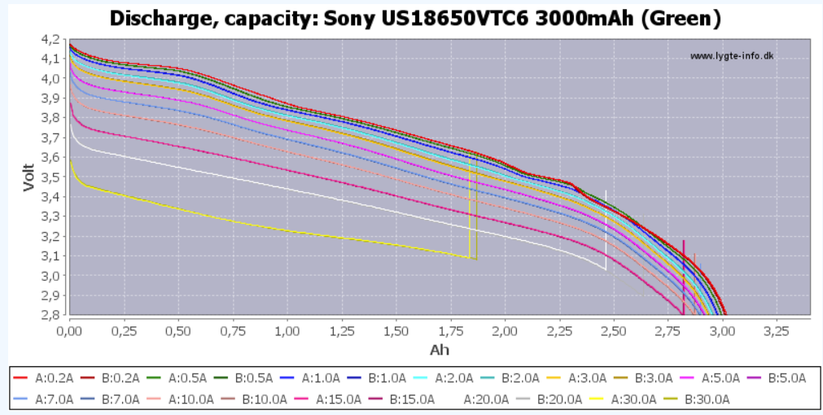
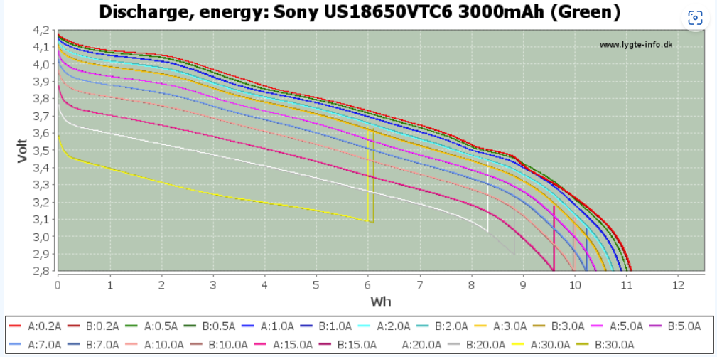
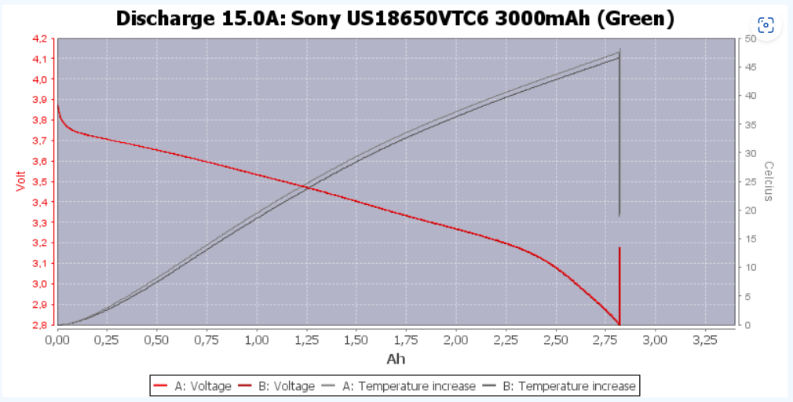
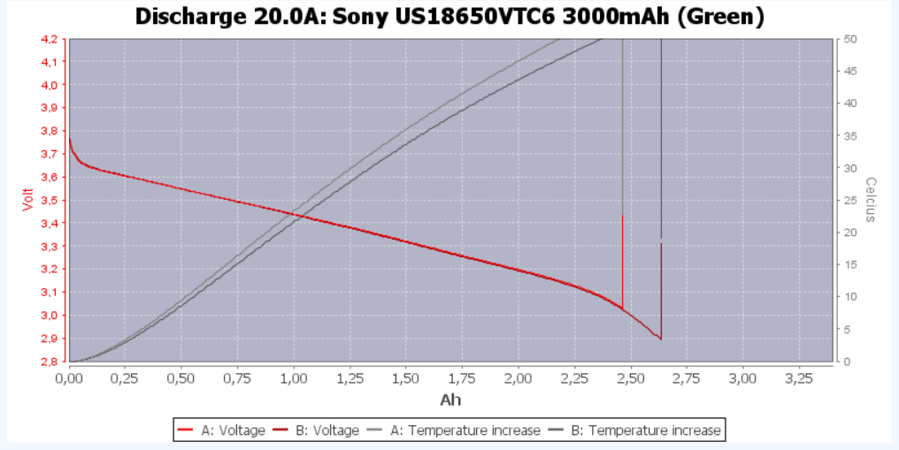
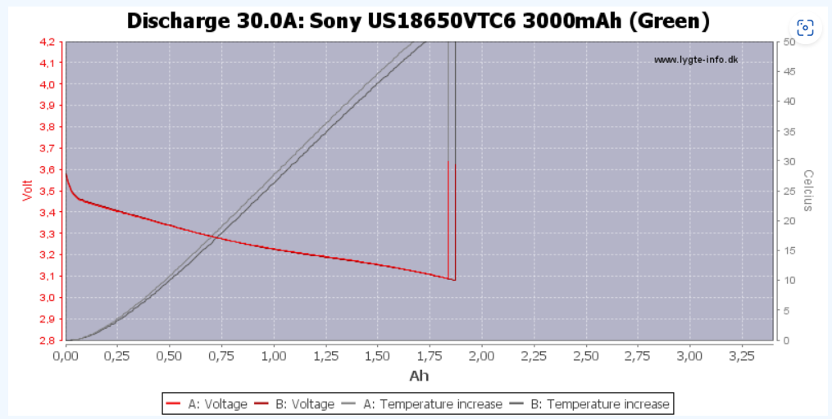
Entladeeffizienz VTC6
 | Discharge Effizienz
0.00 A
0.20 A | 94%
0.50 A | 93%
1.00 A | 93%
2.00 A | 92%
3.00 A | 92%
5.00 A | 91%
7.00 A | 89%
10.00 A | 90%
15.00 A | 88%
20.00 A | 84%
30.00 A | 78%
Discharge Rate | Dischacharged Capacity | Dischacharged Capacity | Discharge time | Corrected Discharge Current | Discharge Effizienz
0.00 A | 3.20 Ah | 11520.00 As
0.20 A | 3.02 Ah | 10856.16 As | 54281 s | 0.21 A | 94%
0.50 A | 2.98 Ah | 10743.48 As | 21487 s | 0.54 A | 93%
1.00 A | 2.97 Ah | 10687.68 As | 10688 s | 1.08 A | 93%
2.00 A | 2.95 Ah | 10631.16 As | 5316 s | 2.17 A | 92%
3.00 A | 2.94 Ah | 10573.20 As | 3524 s | 3.27 A | 92%
5.00 A | 2.91 Ah | 10476.00 As | 2095 s | 5.50 A | 91%
7.00 A | 2.85 Ah | 10260.00 As | 1466 s | 7.86 A | 89%
10.00 A | 2.88 Ah | 10350.00 As | 1035 s | 11.13 A | 90%
15.00 A | 2.82 Ah | 10152.00 As | 677 s | 17.02 A | 88%
20.00 A | 2.70 Ah | 9720.00 As | 486 s | 23.70 A | 84%
30.00 A | 2.50 Ah | 9000.00 As | 300 s | 38.40 A | 78%

Werte von Lygite.info
Das diagramm stellt das bei höheren ladeströmen die entladeeffizienz drastisch sinkt und wir deutlich weniger ennergie insgesamt aus unserer Akuzelle bekommen (verluste und so)
 |  |  |  |  | Input Values

Voltage SOC Current VTC6
 |  |  |  | Dischargecurrent [A]
 |  |  | 0.083333333333 | 0.2 | 0.5 | 1 | 2 | 3 | 5 | 7 | 10 | 15 | 20 | 30
 | SOC bezogen auf 3Ah -> 100% | 0.00 Ah | 0% | 2.85 | 2.8 | 2.8 | 2.8 | 2.8 | 2.8 | 2.8 | 2.8 | 2.8 | 2.8 | 2.8
 |  | 0.25 Ah | 8% | 3.16 | 3.15 | 3.13 | 3.09 | 3.06 | 3.03 | 2.99 | 2.95 | 2.88 | 2.8 | 2.8
 |  | 0.50 Ah | 17% | 3.32 | 3.34 | 3.32 | 3.3 | 3.27 | 3.24 | 3.2 | 3.15 | 3.08 | 3 | 2.83
 |  | 0.75 Ah | 25% | 3.48 | 3.47 | 3.45 | 3.42 | 3.4 | 3.35 | 3.31 | 3.26 | 3.2 | 3.13 | 3
 |  | 1.00 Ah | 33% | 3.57 | 3.55 | 3.53 | 3.5 | 3.47 | 3.44 | 3.4 | 3.34 | 3.27 | 3.2 | 3.05
 |  | 1.25 Ah | 42% | 3.65 | 3.64 | 3.62 | 3.59 | 3.55 | 3.5 | 3.46 | 3.41 | 3.33 | 3.25 | 3.11
 |  | 1.50 Ah | 50% | 3.74 | 3.73 | 3.71 | 3.67 | 3.65 | 3.6 | 3.55 | 3.49 | 3.4 | 3.31 | 3.16
 |  | 1.75 Ah | 58% | 3.81 | 3.8 | 3.78 | 3.75 | 3.72 | 3.67 | 3.62 | 3.56 | 3.47 | 3.38 | 3.2
 |  | 2.00 Ah | 67% | 3.87 | 3.85 | 3.84 | 3.8 | 3.79 | 3.74 | 3.7 | 3.62 | 3.52 | 3.43 | 3.22
 |  | 2.25 Ah | 75% | 3.96 | 3.95 | 3.93 | 3.89 | 3.86 | 3.81 | 3.77 | 3.7 | 3.6 | 3.5 | 3.28
 |  | 2.50 Ah | 83% | 4.05 | 4.04 | 4.01 | 3.98 | 3.95 | 3.89 | 3.84 | 3.77 | 3.65 | 3.55 | 3.34
 |  | 2.75 Ah | 92% | 4.08 | 4.07 | 4.05 | 4.01 | 3.98 | 3.93 | 3.88 | 3.81 | 3.7 | 3.6 | 3.4
 |  | 3.00 Ah | 100% | 4.18 | 4.16 | 4.14 | 4.12 | 4.1 | 4.075 | 4.05 | 3.98 | 3.88 | 3.775 | 3.59

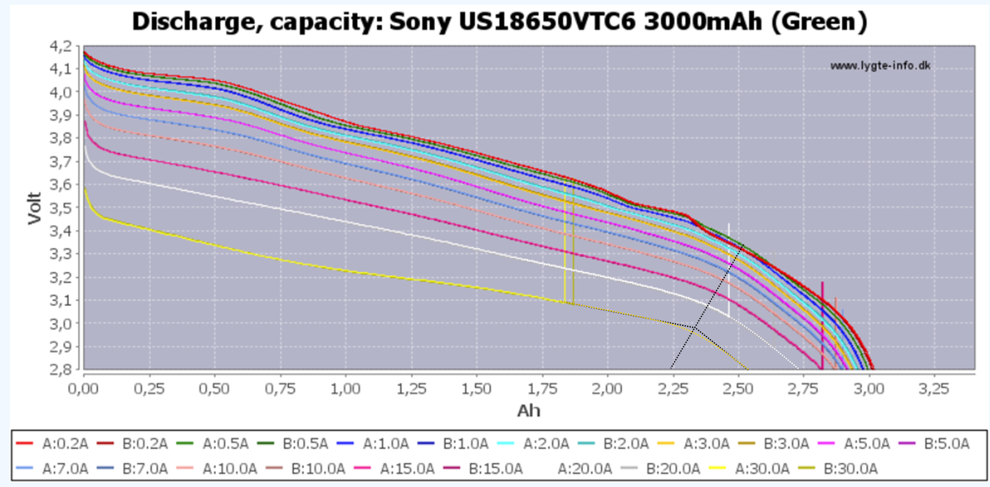
Beachte!
Eigentlich muss für eine saubere Analyse der SOC nicht auf die Theoretische Emntladekapazität der zelle sondern auf die bei zustand erreichbare referenziert werden, heißt 100% bei 30A sind nicht 3Ah sondern ca. 2,55Ah dies führt allerdings zu einem massiven aufwand wenn die daten aus der tabelle extrahiert werden sollen, daher sollte dies durchgeführt werden wenn eigene messdaten vorliegen

Alter Datensatz

 |  | Dischargecurrent [A]
 | 0.083333333333 | 0.2 | 0.5 | 1 | 2 | 3 | 5 | 7 | 10 | 15 | 20 | 30
SOC [%] | 0.000 | 2.847 | 2.842 | 2.837 | 2.835 | 2.833 | 2.832 | 2.83 | 2.825 | 2.81 | 2.8 | 2.72
 | 0.083 | 2.95 | 2.945 | 2.94 | 2.93 | 2.925 | 2.92 | 2.91 | 2.9 | 2.88 | 2.86 | 2.8
 | 0.167 | 3.09 | 3.08 | 3.07 | 3.06 | 3.055 | 3.045 | 3.03 | 3.01 | 2.98 | 2.95 | 2.87
 | 0.250 | 3.25 | 3.25 | 3.24 | 3.23 | 3.21 | 3.2 | 3.157 | 3.15 | 3.12 | 3.07 | 2.98
 | 0.333 | 3.4 | 3.41 | 3.4 | 3.38 | 3.36 | 3.34 | 3.305 | 3.27 | 3.22 | 3.16 | 3.05
 | 0.417 | 3.525 | 3.52 | 3.515 | 3.49 | 3.47 | 3.43 | 3.4 | 3.36 | 3.3 | 3.24 | 3.15
 | 0.500 | 3.66 | 3.65 | 3.63 | 3.6 | 3.57 | 3.5 | 3.45 | 3.37 | 3.31 | 3.31 | 3.16
 | 0.583 | 3.765 | 3.755 | 3.74 | 3.715 | 3.659 | 3.645 | 3.6 | 3.54 | 3.46 | 3.38 | 3.2
 | 0.667 | 3.86 | 3.85 | 3.83 | 3.805 | 3.78 | 3.74 | 3.695 | 3.64 | 3.55 | 3.45 | 3.25
 | 0.750 | 4 | 3.985 | 3.97 | 3.935 | 3.9 | 3.85 | 3.8 | 3.73 | 3.63 | 3.535 | 3.33
 | 0.833 | 4.072 | 4.068 | 4.05 | 4.02 | 3.98 | 3.93 | 3.875 | 3.815 | 3.71 | 3.6 | 3.4
 | 0.917 | 4.18 | 4.17 | 4.15 | 4.13 | 4.11 | 4.08 | 4.02 | 3.97 | 3.88 | 3.77 | 3.59
 | 1.000

 |  | 0.2 | 0.5 | 1 | 2 | 3 | 5 | 7 | 10 | 15 | 20 | 30
 | 0 | 2.847 | 2.842 | 2.837 | 2.835 | 2.833 | 2.832 | 2.83 | 2.825 | 2.81 | 2.8 | 2.72
 | 0.090909091 | 2.95 | 2.945 | 2.94 | 2.93 | 2.925 | 2.92 | 2.91 | 2.9 | 2.88 | 2.86 | 2.8
 | 0.181818182 | 3.09 | 3.08 | 3.07 | 3.06 | 3.055 | 3.045 | 3.03 | 3.01 | 2.98 | 2.95 | 2.87
 | 0.272727273 | 3.25 | 3.25 | 3.24 | 3.23 | 3.21 | 3.2 | 3.157 | 3.15 | 3.12 | 3.07 | 2.98
 | 0.363636364 | 3.4 | 3.41 | 3.4 | 3.38 | 3.36 | 3.34 | 3.305 | 3.27 | 3.22 | 3.16 | 3.05
 | 0.454545455 | 3.525 | 3.52 | 3.515 | 3.49 | 3.47 | 3.43 | 3.4 | 3.36 | 3.3 | 3.24 | 3.15
 | 0.545454545 | 3.66 | 3.65 | 3.63 | 3.6 | 3.57 | 3.5 | 3.45 | 3.37 | 3.31 | 3.31 | 3.16
 | 0.636363636 | 3.765 | 3.755 | 3.74 | 3.715 | 3.659 | 3.645 | 3.6 | 3.54 | 3.46 | 3.38 | 3.2
 | 0.727272727 | 3.86 | 3.85 | 3.83 | 3.805 | 3.78 | 3.74 | 3.695 | 3.64 | 3.55 | 3.45 | 3.25
 | 0.818181818 | 4 | 3.985 | 3.97 | 3.935 | 3.9 | 3.85 | 3.8 | 3.73 | 3.63 | 3.535 | 3.33
 | 0.909090909 | 4.072 | 4.068 | 4.05 | 4.02 | 3.98 | 3.93 | 3.875 | 3.815 | 3.71 | 3.6 | 3.4
 | 1 | 4.18 | 4.17 | 4.15 | 4.13 | 4.11 | 4.08 | 4.02 | 3.97 | 3.88 | 3.77 | 3.59

 | 0 | 0.2 | 2 |  | 0 | 0.2 | 2
 | 0.3 | 0.2 | 2.847 |  | 0.1 | 0.2 | 2.847
 | 0.363636364 | 0.2 | 2.95 |  | 0.181818182 | 0.2 | 2.95
 | 0.427272727 | 0.2 | 3.09 |  | 0.263636364 | 0.2 | 3.09
 | 0.490909091 | 0.2 | 3.25 |  | 0.345454545 | 0.2 | 3.25
 | 0.554545455 | 0.2 | 3.4 |  | 0.427272727 | 0.2 | 3.4
 | 0.618181818 | 0.2 | 3.525 |  | 0.509090909 | 0.2 | 3.525
 | 0.681818182 | 0.2 | 3.66 |  | 0.590909091 | 0.2 | 3.66
 | 0.745454545 | 0.2 | 3.765 |  | 0.672727273 | 0.2 | 3.765
 | 0.809090909 | 0.2 | 3.86 |  | 0.754545455 | 0.2 | 3.86
 | 0.872727273 | 0.2 | 4 |  | 0.836363636 | 0.2 | 4
 | 0.936363636 | 0.2 | 4.072 |  | 0.918181818 | 0.2 | 4.072
 | 1 | 0.2 | 4.18 |  | 1 | 0.2 | 4.18
 | 0.3 | 0.5 | 2.842 |  | 0 | 0.5 | 2
 | 0.363636364 | 0.5 | 2.945 |  | 0.1 | 0.5 | 2.842
 | 0.427272727 | 0.5 | 3.08 |  | 0.181818182 | 0.5 | 2.945
 | 0.490909091 | 0.5 | 3.25 |  | 0.263636364 | 0.5 | 3.08
 | 0.554545455 | 0.5 | 3.41 |  | 0.345454545 | 0.5 | 3.25
 | 0.618181818 | 0.5 | 3.52 |  | 0.427272727 | 0.5 | 3.41
 | 0.681818182 | 0.5 | 3.65 |  | 0.509090909 | 0.5 | 3.52
 | 0.745454545 | 0.5 | 3.755 |  | 0.590909091 | 0.5 | 3.65
 | 0.809090909 | 0.5 | 3.85 |  | 0.672727273 | 0.5 | 3.755
 | 0.872727273 | 0.5 | 3.985 |  | 0.754545455 | 0.5 | 3.85
 | 0.936363636 | 0.5 | 4.068 |  | 0.836363636 | 0.5 | 3.985
 | 1 | 0.5 | 4.17 |  | 0.918181818 | 0.5 | 4.068
 | 0.3 | 1 | 2.837 |  | 1 | 0.5 | 4.17
 | 0.363636364 | 1 | 2.94 |  | 0 | 1 | 2
 | 0.427272727 | 1 | 3.07 |  | 0.1 | 1 | 2.837
 | 0.490909091 | 1 | 3.24 |  | 0.181818182 | 1 | 2.94
 | 0.554545455 | 1 | 3.4 |  | 0.263636364 | 1 | 3.07
 | 0.618181818 | 1 | 3.515 |  | 0.345454545 | 1 | 3.24
 | 0.681818182 | 1 | 3.63 |  | 0.427272727 | 1 | 3.4
 | 0.745454545 | 1 | 3.74 |  | 0.509090909 | 1 | 3.515
 | 0.809090909 | 1 | 3.83 |  | 0.590909091 | 1 | 3.63
 | 0.872727273 | 1 | 3.97 |  | 0.672727273 | 1 | 3.74
 | 0.936363636 | 1 | 4.05 |  | 0.754545455 | 1 | 3.83
 | 1 | 1 | 4.15 |  | 0.836363636 | 1 | 3.97
 | 0.3 | 2 | 2.835 |  | 0.918181818 | 1 | 4.05
 | 0.363636364 | 2 | 2.93 |  | 1 | 1 | 4.15
 | 0.427272727 | 2 | 3.06 |  | 0 | 2 | 2
 | 0.490909091 | 2 | 3.23 |  | 0.1 | 2 | 2.835
 | 0.554545455 | 2 | 3.38 |  | 0.181818182 | 2 | 2.93
 | 0.618181818 | 2 | 3.49 |  | 0.263636364 | 2 | 3.06
 | 0.681818182 | 2 | 3.6 |  | 0.345454545 | 2 | 3.23
 | 0.745454545 | 2 | 3.715 |  | 0.427272727 | 2 | 3.38
 | 0.809090909 | 2 | 3.805 |  | 0.509090909 | 2 | 3.49
 | 0.872727273 | 2 | 3.935 |  | 0.590909091 | 2 | 3.6
 | 0.936363636 | 2 | 4.02 |  | 0.672727273 | 2 | 3.715
 | 1 | 2 | 4.13 |  | 0.754545455 | 2 | 3.805
 | 0.3 | 3 | 2.833 |  | 0.836363636 | 2 | 3.935
 | 0.363636364 | 3 | 2.925 |  | 0.918181818 | 2 | 4.02
 | 0.427272727 | 3 | 3.055 |  | 1 | 2 | 4.13
 | 0.490909091 | 3 | 3.21 |  | 0 | 3 | 2
 | 0.554545455 | 3 | 3.36 |  | 0.1 | 3 | 2.833
 | 0.618181818 | 3 | 3.47 |  | 0.181818182 | 3 | 2.925
 | 0.681818182 | 3 | 3.57 |  | 0.263636364 | 3 | 3.055
 | 0.745454545 | 3 | 3.659 |  | 0.345454545 | 3 | 3.21
 | 0.809090909 | 3 | 3.78 |  | 0.427272727 | 3 | 3.36
 | 0.872727273 | 3 | 3.9 |  | 0.509090909 | 3 | 3.47
 | 0.936363636 | 3 | 3.98 |  | 0.590909091 | 3 | 3.57
 | 1 | 3 | 4.11 |  | 0.672727273 | 3 | 3.659
 | 0.3 | 5 | 2.832 |  | 0.754545455 | 3 | 3.78
 | 0.363636364 | 5 | 2.92 |  | 0.836363636 | 3 | 3.9
 | 0.427272727 | 5 | 3.045 |  | 0.918181818 | 3 | 3.98
 | 0.490909091 | 5 | 3.2 |  | 1 | 3 | 4.11
 | 0.554545455 | 5 | 3.34 |  | 0 | 5 | 2
 | 0.618181818 | 5 | 3.43 |  | 0.1 | 5 | 2.832
 | 0.681818182 | 5 | 3.5 |  | 0.181818182 | 5 | 2.92
 | 0.745454545 | 5 | 3.645 |  | 0.263636364 | 5 | 3.045
 | 0.809090909 | 5 | 3.74 |  | 0.345454545 | 5 | 3.2
 | 0.872727273 | 5 | 3.85 |  | 0.427272727 | 5 | 3.34
 | 0.936363636 | 5 | 3.93 |  | 0.509090909 | 5 | 3.43
 | 1 | 5 | 4.08 |  | 0.590909091 | 5 | 3.5
 | 0.3 | 7 | 2.83 |  | 0.672727273 | 5 | 3.645
 | 0.363636364 | 7 | 2.91 |  | 0.754545455 | 5 | 3.74
 | 0.427272727 | 7 | 3.03 |  | 0.836363636 | 5 | 3.85
 | 0.490909091 | 7 | 3.157 |  | 0.918181818 | 5 | 3.93
 | 0.554545455 | 7 | 3.305 |  | 1 | 5 | 4.08
 | 0.618181818 | 7 | 3.4 |  | 0 | 7 | 2
 | 0.681818182 | 7 | 3.45 |  | 0.1 | 7 | 2.83
 | 0.745454545 | 7 | 3.6 |  | 0.181818182 | 7 | 2.91
 | 0.809090909 | 7 | 3.695 |  | 0.263636364 | 7 | 3.03
 | 0.872727273 | 7 | 3.8 |  | 0.345454545 | 7 | 3.157
 | 0.936363636 | 7 | 3.875 |  | 0.427272727 | 7 | 3.305
 | 1 | 7 | 4.02 |  | 0.509090909 | 7 | 3.4
 | 0.3 | 10 | 2.825 |  | 0.590909091 | 7 | 3.45
 | 0.363636364 | 10 | 2.9 |  | 0.672727273 | 7 | 3.6
 | 0.427272727 | 10 | 3.01 |  | 0.754545455 | 7 | 3.695
 | 0.490909091 | 10 | 3.15 |  | 0.836363636 | 7 | 3.8
 | 0.554545455 | 10 | 3.27 |  | 0.918181818 | 7 | 3.875
 | 0.618181818 | 10 | 3.36 |  | 1 | 7 | 4.02
 | 0.681818182 | 10 | 3.37 |  | 0 | 10 | 2
 | 0.745454545 | 10 | 3.54 |  | 0.1 | 10 | 2.825
 | 0.809090909 | 10 | 3.64 |  | 0.181818182 | 10 | 2.9
 | 0.872727273 | 10 | 3.73 |  | 0.263636364 | 10 | 3.01
 | 0.936363636 | 10 | 3.815 |  | 0.345454545 | 10 | 3.15
 | 1 | 10 | 3.97 |  | 0.427272727 | 10 | 3.27
 | 0.3 | 15 | 2.81 |  | 0.509090909 | 10 | 3.36
 | 0.363636364 | 15 | 2.88 |  | 0.590909091 | 10 | 3.37
 | 0.427272727 | 15 | 2.98 |  | 0.672727273 | 10 | 3.54
 | 0.490909091 | 15 | 3.12 |  | 0.754545455 | 10 | 3.64
 | 0.554545455 | 15 | 3.22 |  | 0.836363636 | 10 | 3.73
 | 0.618181818 | 15 | 3.3 |  | 0.918181818 | 10 | 3.815
 | 0.681818182 | 15 | 3.31 |  | 1 | 10 | 3.97
 | 0.745454545 | 15 | 3.46 |  | 0 | 15 | 2
 | 0.809090909 | 15 | 3.55 |  | 0.1 | 15 | 2.81
 | 0.872727273 | 15 | 3.63 |  | 0.181818182 | 15 | 2.88
 | 0.936363636 | 15 | 3.71 |  | 0.263636364 | 15 | 2.98
 | 1 | 15 | 3.88 |  | 0.345454545 | 15 | 3.12
 | 0.3 | 20 | 2.8 |  | 0.427272727 | 15 | 3.22
 | 0.363636364 | 20 | 2.86 |  | 0.509090909 | 15 | 3.3
 | 0.427272727 | 20 | 2.95 |  | 0.590909091 | 15 | 3.31
 | 0.490909091 | 20 | 3.07 |  | 0.672727273 | 15 | 3.46
 | 0.554545455 | 20 | 3.16 |  | 0.754545455 | 15 | 3.55
 | 0.618181818 | 20 | 3.24 |  | 0.836363636 | 15 | 3.63
 | 0.681818182 | 20 | 3.31 |  | 0.918181818 | 15 | 3.71
 | 0.745454545 | 20 | 3.38 |  | 1 | 15 | 3.88
 | 0.809090909 | 20 | 3.45 |  | 0 | 20 | 2
 | 0.872727273 | 20 | 3.535 |  | 0.1 | 20 | 2.8
 | 0.936363636 | 20 | 3.6 |  | 0.181818182 | 20 | 2.86
 | 1 | 20 | 3.77 |  | 0.263636364 | 20 | 2.95
 | 0.3 | 30 | 2.72 |  | 0.345454545 | 20 | 3.07
 | 0.363636364 | 30 | 2.8 |  | 0.427272727 | 20 | 3.16
 | 0.427272727 | 30 | 2.87 |  | 0.509090909 | 20 | 3.24
 | 0.490909091 | 30 | 2.98 |  | 0.590909091 | 20 | 3.31
 | 0.554545455 | 30 | 3.05 |  | 0.672727273 | 20 | 3.38
 | 0.618181818 | 30 | 3.15 |  | 0.754545455 | 20 | 3.45
 | 0.681818182 | 30 | 3.16 |  | 0.836363636 | 20 | 3.535
 | 0.745454545 | 30 | 3.2 |  | 0.918181818 | 20 | 3.6
 | 0.809090909 | 30 | 3.25 |  | 1 | 20 | 3.77
 | 0.872727273 | 30 | 3.33 |  | 0 | 30 | 2
 | 0.936363636 | 30 | 3.4 |  | 0.1 | 30 | 2.72
 | 1 | 30 | 3.59 |  | 0.181818182 | 30 | 2.8
 |  |  |  |  | 0.263636364 | 30 | 2.87
 |  |  |  |  | 0.345454545 | 30 | 2.98
 |  |  |  |  | 0.427272727 | 30 | 3.05
 |  |  |  |  | 0.509090909 | 30 | 3.15
 |  |  |  |  | 0.590909091 | 30 | 3.16
 |  |  |  |  | 0.672727273 | 30 | 3.2
 |  |  |  |  | 0.754545455 | 30 | 3.25
 |  |  |  |  | 0.836363636 | 30 | 3.33
 |  |  |  |  | 0.918181818 | 30 | 3.4
 |  |  |  |  | 1 | 30 | 3.59

